見本
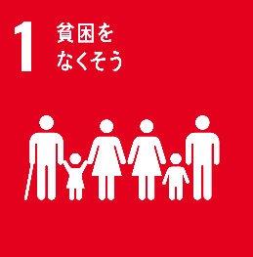
目標1 | 目的 | 貧困を終わらせる
 | 場所 | あらゆる場所
 | 対象 | あらゆる形態

目標1.1 | 目的 | 極度の貧困を終わらせる
 |  | 対象 | 極度の貧困
 |  |  | 割合 | 1日1.25$未満で生活
 |  | 対象 | あらゆる場所

目標1.2 | 対象 | 貧困の人々
 |  | 対象 | あらゆる次元の貧困状態
 |  |  | 単語 | 各国定義による
 |  | 対象 | すべての年齢
 |  | 対象 | すべての男性
 |  | 対象 | すべての女性
 |  | 対象 | すべての子供
 | 目的 | 貧困の人々の割合を半減させる

目標1.3 | 手段 | 制度の実施
 |  | 対象 | 社会保障制度
 |  |  | 対象 | 最低限の基準を含む適切な
 |  | 対象 | 対策
 |  |  | 対象 | 最低限の基準を含む適切な
 | 目的 | 充分な保護を達成する
 |  | 対象 | 貧困層
 |  | 対象 | 脆弱層

目標1.4 | 対象 | すべての人々
 |  | 対象 | 貧困層
 |  | 対象 | 脆弱層
 |  | 対象 | すべての男性
 |  | 対象 | すべての女性
 | 目的 | 平等な権利をもつことが出来るように確保する
 |  | 対象 | 基礎的サービスへのアクセス
 |  | 対象 | 土地及びその他の形態の財産に対する
 |  |  | 対象 | 所有権
 |  |  | 対象 | 管理権限
 |  |  | 対象 | 相続財産
 |  | 対象 | 天然資源
 |  | 対象 | 適切な新技術
 |  | 対象 | 金融サービス
 |  |  | 対象 | マイクロファイナンスを含む
 |  | 対象 | 経営的資源

目標1.5 | 対象 | 貧困層の人々
 | 対象 | 脆弱な状況にある人々
 | 手段 | 強靭性（レジリエンス）を構築
 | 目的 | 暴露や脆弱性を軽減する
 |  | 対象 | 極端な気象現象
 |  |  | 対象 | 気候変動に関連する
 |  | 対象 | その他の経済
 |  | 対象 | 社会
 |  | 対象 | 環境的ショック
 |  | 対象 | 災害

目標1.a | 対象 | 開発途上国
 | 対象 | 後発開発途上国
 | 手段 | 開発協力の強化
 | 手段 | 相当量の資源の動員を確保
 |  | 対象 | さまざまな供給源から
 | 目的 | 貧困を終わらせる計画を実施
 | 目的 | 貧困を終わらせる政策を実施
 | 目的 | 手段を講じる
 |  | 対象 | 適切
 |  | 対象 | 予測可能

目標1.b | 目的 | 貧困撲滅
 |  | 手段 | 行動への投資拡大を支援
 | 手段 | 適正な政策的枠組みを構築
 |  | 対象 | 貧困層に配慮した開発戦略に基づく
 |  | 対象 | ジェンダーに配慮した開発戦略に基づく
 |  | 対象 | 国、地域、及び国際レベルに基づく

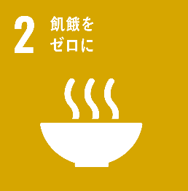
目標2 | 手段 | 飢餓を終わらせる
 | 目的 | 食料安全保障を実現
 | 目的 | 栄養改善を実現
 | 目的 | 持続可能な農業を促進

目標2.1 | 対象 | すべての人々
 |  | 対象 | 脆弱な立場にある人々
 |  |  | 対象 | 貧困層
 |  |  | 対象 | 幼児
 | 手段 | 飢餓を撲滅
 | 目的 | 食料を十分得る
 |  | 単語 | 一年中
 |  | 対象 | 安全
 |  | 対象 | 栄養のある

目標2.2 | 手段 | ターゲットを達成
 |  | 対象 | 国際的に合意された
 |  | 対象 | 5歳未満の子供
 |  |  | 対象 | 発育阻害
 |  |  | 対象 | 消耗的疾患
 | 対象 | あらゆる人々
 |  | 対象 | 若年女子
 |  | 対象 | 妊娠
 |  | 対象 | 授乳婦
 |  | 対象 | 高齢者
 | 目的 | 栄養不良を解消
 |  | 対象 | あらゆる形態
 | 目的 | 栄養ニーズへの対処

目標2.3 | 手段 | アクセスの確保
 |  | 対象 | 確実
 |  | 対象 | 平等
 |  | 対象 | 土地
 |  | 対象 | その他の生産資源
 |  | 対象 | 投入財
 |  | 対象 | 知識
 |  | 対象 | 金融サービス
 |  | 対象 | 市場
 |  | 対象 | 高付加価値化
 |  | 対象 | 非農業雇用の機会
 | 対象 | 小規模食料生産者
 |  | 対象 | 女性
 |  | 対象 | 先住民
 |  | 対象 | 家族農家
 |  | 対象 | 放畜者
 |  | 対象 | 漁業者
 | 目的 | 農業生産性を倍増
 | 目的 | 所得を倍増

目標2.4 | 手段 | 持続可能な食料生産システムを確保
 |  | 手段 | 生産性を向上
 |  | 手段 | 生産量を増やす
 |  | 手段 | 生態系の維持
 |  | 手段 | 適応能力を向上
 |  |  | 対象 | 気候変動
 |  |  | 対象 | 極端な気象現象
 |  |  | 対象 | 干ばつ
 |  |  | 対象 | 洪水
 |  |  | 対象 | その他の災害
 |  | 手段 | 質を改善
 |  |  | 対象 | 土地
 |  |  | 対象 | 土壌
 |  |  | 対象 | 漸進的
 | 目的 | 強靭（レジリエント）な農業を実践

目標2.5 | 手段 | 適正に管理及び多様化
 |  | 対象 | 国、地域及び国際レベル
 |  | 対象 | 種子
 |  | 対象 | 植物バンク
 | 手段 | 遺伝子多様性を維持
 |  | 対象 | 種子
 |  | 対象 | 栽培植物
 |  | 対象 | 飼育された動物
 |  | 対象 | 家畜化された動物
 |  | 対象 | 近縁野生種
 | 手段 | 国際的合意に基づく
 | 目的 | 利益の公正かつ近郊な配分を促進
 |  | 対象 | 遺伝資源
 |  | 対象 | 遺伝資源に関する伝統的知識へのアクセス
 |  | 対象 | 遺伝資源に関する伝統的知識への利用

目標2.a | 目的 | 農業生産能力向上
 |  | 対象 | 開発途上国
 |  | 対象 | 後発開発途上国
 | 手段 | 国際協力を強化
 | 手段 | 投資の拡大
 |  | 対象 | 農村インフラ
 |  | 対象 | 農業研究
 |  | 対象 | 普及サービス
 |  | 対象 | 技術開発
 |  | 対象 | 植物・家畜のジーン・バンク

目標2.b | 手段 | ドーハ会議ラウンドの決議に従う
 | 手段 | 農産物輸出補助金
 |  | 対象 | すべての形態
 | 手段 | 並行的撤廃
 |  | 対象 | すべての輸出処置
 | 目的 | 貿易制限や歪みを是正
 |  | 対象 | 世界の農産物市場
 | 目的 | 貿易制限や歪みを防止
 |  | 対象 | 世界の農産物市場

目標2.c | 目的 | 食料価格の極端な変動に歯止めをかける
 |  | 単語 | 極端な変動
 | 手段 | 適正な機能を確保する措置を講じる
 |  | 対象 | 食料市場
 |  | 対象 | デリバティブ市場
 | 手段 | 適時のアクセスを容易にする
 |  | 対象 | 市場情報
 |  |  | 対象 | 食料備蓄

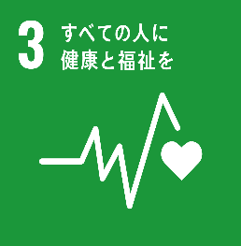
目標3 | 手段 | 健康的な生活を確保
 |  | 対象 | すべての人々
 |  |  | 対象 | あらゆる年齢
 | 目的 | 福祉を促進

目標3.1 | 対象 | 世界の妊産婦
 | 目的 | 死亡率を減らす
 |  | 割合 | 出生10万人当たり70人未満

目標3.2 | 対象 | すべての国
 | 手段 | 新生児死亡率を減らす
 |  | 割合 | 出生 1,000 件中 12 件以下
 | 手段 | 5歳以下死亡率を減らす
 |  | 割合 | 出生 1,000 件中 25 件以下
 | 目的 | 予防可能な死亡を根絶
 |  | 対象 | 新生児
 |  | 対象 | 5歳未満児

目標3.3 | 目的 | 伝染病を根絶
 |  | 対象 | エイズ
 |  | 対象 | 結核
 |  | 対象 | マラリア
 |  | 対象 | 顧みられない熱帯病
 | 目的 | 感染病に対処する
 |  | 対象 | 肝炎
 |  | 対象 | 水系感染症
 |  | 対象 | その他の感染症

目標3.4 | 目的 | 若年死亡率を減らす
 |  | 対象 | 非感染症疾患による
 |  | 手段 | 予防や治療
 |  | 割合 | 3分の1減少
 | 目的 | 精神保健の促進
 | 目的 | 福祉を促進

目標3.5 | 目的 | 物質乱用の防止を強化
 |  | 対象 | 薬物乱用
 |  | 対象 | アルコールの有害な摂取
 | 目的 | 物質乱用の治療を強化
 |  | 対象 | 薬物乱用
 |  | 対象 | アルコールの有害な摂取

目標3.6 | 目的 | 死傷者を半減
 |  | 対象 | 道路交通事故
 |  | 対象 | 世界

目標3.7 | 目的 | 保健サービスを利用できるようにする
 |  | 対象 | すべての人々
 |  | 対象 | 性と生殖に関する
 |  |  | 対象 | 家族計画
 |  |  | 対象 | 情報
 |  |  | 対象 | 教育
 |  |  | 対象 | 健康の国家戦略への取り組み
 |  |  | 対象 | 健康の国家計画への取り組み

目標3.8 | 対象 | すべての人々
 | 目的 | ユニバーサル・ヘルス・カバレッジ（UHC）を達成
 |  | 対象 | 財政リスクからの保護
 |  | 対象 | 基礎的な保険サービスへのアクセス
 |  |  | 対象 | 質の高い
 |  | 対象 | 安価な必須医薬品へのアクセス
 |  |  | 対象 | 安全
 |  |  | 対象 | 効果的
 |  |  | 対象 | 質の高い
 |  | 対象 | ワクチンへのアクセス

目標3.9 | 目的 | 死亡・疾病の件数を減少
 |  | 割合 | 大幅
 |  | 対象 | 有害化学物質
 |  | 対象 | 大気の汚染
 |  | 対象 | 水質の汚染
 |  | 対象 | 土壌の汚染

目標3.a | 対象 | すべての国
 | 目的 | たばこの規制を強化
 |  | 対象 | 世界保健機関枠組条約の実施
 |  |  | 対象 | たばこに関する
 |  | 単語 | 適宜強化

目標3.b | 目的 | 研究開発を支援
 |  | 対象 | ワクチン
 |  |  | 対象 | 感染性疾患
 |  |  |  | 対象 | 開発途上国に影響を及ぼす
 |  |  | 対象 | 非感染性疾患
 |  |  |  | 対象 | 開発途上国に影響を及ぼす
 |  | 対象 | 医薬品
 |  |  | 対象 | 感染性疾患
 |  |  |  | 対象 | 開発途上国に影響を及ぼす
 |  |  | 対象 | 非感染性疾患
 |  |  |  | 対象 | 開発途上国に影響を及ぼす
 | 手段 | 協定に従う
 |  | 対象 | TRIPS協定
 |  |  | 対象 | 知的所有権の貿易関連の側面に関する
 |  | 対象 | ドーハ宣言
 |  |  | 対象 | 公衆の健康に関する
 | 目的 | ワクチンへのアクセスを提供
 | 目的 | 安価な必須医薬品へのアクセスを提供
 | 単語 | ドーハ宣言
 |  | 対象 | 公衆衛生保険
 |  | 対象 | 知的所有権の貿易関連の側面に関する協定（TRIPS協定）
 |  |  | 対象 | すべての人々
 |  |  | 対象 | 医薬品のアクセス提供に関わる
 |  |  | 対象 | 柔軟性に関する規定
 |  |  |  | 対象 | 最大限に行使する
 |  |  |  | 対象 | 開発途上国の権利を確約

目標3.c | 対象 | 開発途上国
 | 対象 | 後発開発途上国
 | 対象 | 小島嶼開発途上国
 | 目的 | 大幅に拡大
 |  | 対象 | 保険財政
 |  | 対象 | 保険人材
 |  |  | 対象 | 採用
 |  |  | 対象 | 能力開発
 |  |  | 対象 | 訓練
 |  |  | 対象 | 定着

目標3.d | 対象 | すべての国々
 |  | 対象 | 開発途上国の国家
 | 目的 | 能力を強化
 |  | 対象 | 危険因子緩和
 |  | 対象 | 危険因子管理
 |  | 対象 | 健康危険因子の早期警告
 |  |  | 対象 | 世界規模

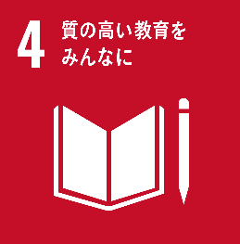
目標4 | 対象 | すべての人々
 | 手段 | 教育を提供
 |  | 対象 | 包摂的な
 |  | 対象 | 公正な
 |  | 対象 | 質の高い
 | 目的 | 生涯学習の機会を促進

目標4.1 | 対象 | すべての女児
 | 対象 | すべての男児
 | 目的 | 教育を修了する
 |  | 対象 | 初等教育
 |  |  | 対象 | 学習成果をもたらす
 |  |  |  | 対象 | 適正
 |  |  |  | 対象 | 効果的
 |  |  | 対象 | 無償
 |  |  | 対象 | 公正
 |  |  | 対象 | 質の高い
 |  | 対象 | 中等教育
 |  |  | 対象 | 学習成果をもたらす
 |  |  |  | 対象 | 適正
 |  |  |  | 対象 | 効果的
 |  |  | 対象 | 無償
 |  |  | 対象 | 公正
 |  |  | 対象 | 質の高い

目標4.2 | 対象 | すべての女児
 | 対象 | すべての男児
 | 手段 | 乳幼児
 |  | 対象 | 発達支援
 |  |  | 対象 | 質の高い
 |  | 対象 | ケア
 |  | 対象 | 就学前教育にアクセス
 | 目的 | 初等教育を受ける準備を整える

目標4.3 | 対象 | すべての女性
 | 対象 | すべての男性
 | 目的 | 平等なアクセスを得る
 |  | 対象 | 技術教育
 |  |  | 対象 | 手ごろな価格
 |  |  | 対象 | 質の高い
 |  | 対象 | 職業教育
 |  | 対象 | 高等教育
 |  |  | 対象 | 大学

目標4.4 | 目的 | 割合を大幅に増加
 |  | 対象 | 若者
 |  | 対象 | 成人
 |  |  | 対象 | 雇用
 |  |  | 対象 | 働きがいのある人間らしい仕事
 |  |  | 対象 | 企業に必要な技能を備えた
 |  |  |  | 対象 | 技術的スキル
 |  |  |  | 対象 | 職業的スキル

目標4.5 | 手段 | ジェンダー格差をなくす
 |  | 対象 | 教育
 | 目的 | 平等なアクセスを得る
 |  | 対象 | 脆弱層
 |  |  | 対象 | 障害者
 |  |  | 対象 | 先住民
 |  |  | 対象 | 脆弱な立場の子供
 |  | 対象 | 教育
 |  |  | 対象 | あらゆるレベル
 |  | 対象 | 職業訓練
 |  |  | 対象 | あらゆるレベル

目標4.6 | 対象 | すべての若者
 | 対象 | 大多数の成人（男女）
 | 目的 | 能力を身に付ける
 |  | 対象 | 読み書き能力
 |  | 対象 | 基本的計算能力

目標4.7 | 目的 | 持続可能な開発
 | 手段 | 貢献の理解の教育
 |  | 対象 | 教育
 |  | 対象 | 持続可能なライフスタイル
 |  | 対象 | 人権
 |  | 対象 | 男女の平等
 |  | 対象 | 平和の推進
 |  | 対象 | 非暴力の推進
 |  | 対象 | グローバル・シチズンシップ
 |  | 対象 | 文化多様性
 |  | 対象 | 文化の持続可能な開発への貢献
 | 目的 | 技能を習得
 |  | 対象 | すべての学習者
 |  | 対象 | 必要な知識
 |  |  | 対象 | 持続可能な開発を促進
 |  | 対象 | 必要な技能
 |  |  | 対象 | 持続可能な開発を促進

目標4.a | 対象 | すべての人々
 | 手段 | 教育施設を構築・改良
 |  | 対象 | 子供に配慮
 |  | 対象 | 障害に配慮
 |  | 対象 | ジェンダーに配慮
 | 目的 | 学習環境を提供
 |  | 対象 | 安全
 |  | 対象 | 非暴力の推進
 |  | 対象 | 包摂的
 |  | 対象 | 効果的

目標4.b | 対象 | 開発途上国
 | 対象 | 後発開発途上国
 | 対象 | 小島嶼開発途上国
 | 対象 | アフリカ諸国
 | 目的 | 奨学金の件数を増加
 |  | 対象 | 全世界
 |  | 割合 | 大幅
 |  | 対象 | 先進国
 |  | 対象 | 開発途上国
 |  | 対象 | 高等教育
 |  |  | 対象 | 職業訓練
 |  |  | 対象 | 情報通信技術（ICT）
 |  |  | 対象 | 技術プログラム
 |  |  | 対象 | 工学プログラム
 |  |  | 対象 | 科学プログラム

目標4.c | 対象 | 開発途上国
 | 対象 | 後発開発途上国
 | 対象 | 小島嶼開発途上国
 | 目的 | 資格を持つ教員を増加
 |  | 割合 | 大幅
 |  | 手段 | 国際協力
 |  |  | 対象 | 教員養成

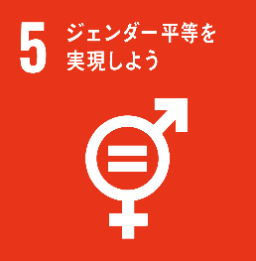
目標5 | 対象 | すべての女性
 | 対象 | すべての女児
 | 手段 | ジェンダー平等を達成
 | 目的 | エンパワーメントを行う

目標5.1 | 場所 | あらゆる場所
 | 対象 | すべての女性
 | 対象 | すべての女児
 | 目的 | 差別を撤廃
 |  | 対象 | あらゆる形態

目標5.2 | 目的 | あらゆる形態の暴力を排除
 |  | 対象 | 公共空間
 |  | 対象 | 私的空間
 |  | 対象 | すべての女性
 |  | 対象 | すべての女児
 |  | 対象 | 人身売買
 |  | 対象 | 性的搾取
 |  | 対象 | その他の種類の搾取

目標5.3 | 目的 | 有害な慣行を撤廃
 |  | 対象 | 未成年者
 |  | 対象 | 早期結婚
 |  | 対象 | 強制結婚
 |  | 対象 | 女性器切除

目標5.4 | 手段 | 政策の提供
 |  | 対象 | 公共のサービス
 |  | 対象 | 公共のインフラ
 |  | 対象 | 社会保障政策
 | 手段 | 責任分担
 |  | 対象 | 世帯内における
 |  | 対象 | 家族内における
 |  | 対象 | 各国の状況
 | 目的 | 無報酬の育児を認識・評価
 | 目的 | 無報酬の介護を認識・評価
 | 目的 | 無報酬の家事労働を認識・評価

目標5.5 | 目的 | 女性の参画の機会を確保
 |  | 対象 | 完全
 |  | 対象 | 効果的
 |  | 対象 | あらゆるレベルの意思決定
 |  |  | 対象 | 政治分野
 |  |  | 対象 | 経済分野
 |  |  | 対象 | 公共分野
 | 目的 | 女性の平等なリーダーシップの機会を確保

目標5.6 | 手段 | 計画に従う
 |  | 対象 | 国際人口・国際会議（ICPD）の行動計画
 |  |  | 対象 | 検証会議の成果文書
 |  | 対象 | 北京行動網領
 |  |  | 対象 | 検証会議の成果文書
 | 目的 | 普遍的アクセスを確保
 |  | 対象 | 性と生殖に関する
 |  |  | 対象 | 健康
 |  |  | 対象 | 権利

目標5.a | 対象 | 女性
 |  | 対象 | 同等の権利
 |  |  | 対象 | 経済的資源
 |  | 対象 | 各国法に従う
 | 目的 | アクセスを与える改革を着手
 |  | 対象 | オーナーシップ
 |  | 対象 | 土地
 |  | 対象 | その他の財産
 |  | 対象 | 金融サービス
 |  | 対象 | 相続財産
 |  | 対象 | 天然資源

目標5.b | 目的 | エンパワーメント促進
 |  | 対象 | 女性
 | 手段 | 実現技術の活用を強化
 |  | 対象 | ICT

目標5.c | 目的 | 法規を導入・強化
 |  | 対象 | 適正な政策
 |  | 対象 | 拘束力のある法規
 |  |  | 対象 | エンパワーメントのため
 |  |  |  | 対象 | あらゆるレベル
 |  |  |  | 対象 | すべての女性
 |  |  |  | 対象 | すべての女子
 |  | 手段 | ジェンダー平等の促進

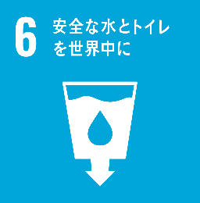
目標6 | 対象 | すべての人々
 | 目的 | 持続可能性を確保
 |  | 対象 | 水
 |  | 対象 | 衛生
 | 目的 | 持続可能な管理を確保
 |  | 対象 | 水
 |  | 対象 | 衛生

目標6.1 | 対象 | すべての人々
 | 目的 | アクセスを達成
 |  | 対象 | 飲料水
 |  |  | 対象 | 安全
 |  |  | 対象 | 安価
 |  | 対象 | 普遍的
 |  | 対象 | 平等

目標6.2 | 対象 | すべての人々
 | 手段 | アクセスを達成
 |  | 対象 | 下水施設
 |  | 対象 | 衛生施設
 |  | 対象 | 適切
 |  | 対象 | 平等
 | 目的 | 野外の排泄をなくす
 | 手段 | ニーズの注意を向ける
 |  | 対象 | 女性
 |  | 対象 | 女子
 |  | 対象 | 脆弱な立場にある人々

目標6.3 | 手段 | 大幅に増加
 |  | 対象 | 世界規模
 |  |  | 手段 | 汚染の減少
 |  |  | 手段 | 投棄廃絶
 |  |  | 手段 | 有害な化学物質の放出の最小化
 |  |  | 手段 | 有害な物質の放出の最小化
 |  |  | 手段 | 未処理の排水の割合半減
 |  |  | 手段 | 未処理の排水の再生利用
 |  |  | 手段 | 安全な再利用
 | 目的 | 水質を改善

目標6.4 | 手段 | 水の利用効率を大幅に改善
 |  | 場所 | 全セクター
 | 目的 | 水不足に対処
 |  | 手段 | 淡水の持続可能な採取
 |  | 手段 | 淡水の持続可能な供給
 | 目的 | 人の数を大幅に減少
 |  | 対象 | 水不足に悩む人々

目標6.5 | 目的 | 統合水質資源管理を実施
 |  | 対象 | あらゆるレベル
 |  |  | 対象 | 国境を越えた適切な協力

目標6.6 | 目的 | 生態系の保護・回復
 |  | 対象 | 水に関連
 |  |  | 対象 | 山地
 |  |  | 対象 | 森林
 |  |  | 対象 | 湿地
 |  |  | 対象 | 河川
 |  |  | 対象 | 帯水層
 |  |  | 対象 | 湖沼

目標6.a | 手段 | 集水
 | 手段 | 海水淡水化
 | 手段 | 水の効率的利用
 | 手段 | 排水処理
 | 手段 | リサイクル
 | 手段 | 再利用技術
 | 対象 | 開発途上国
 | 目的 | 国際協力を拡大
 |  | 対象 | 活動や計画
 |  |  | 対象 | 水分野
 |  |  | 対象 | 衛生分野
 | 目的 | 能力構築支援を拡大
 |  | 対象 | 活動や計画
 |  |  | 対象 | 水分野
 |  |  | 対象 | 衛生分野

目標6.b | 目的 | 地域コミュニティの参加を支援
 |  | 対象 | 管理向上
 |  |  | 対象 | 水
 |  |  | 対象 | 衛生
 | 目的 | 地域コミュニティの参加を強化
 |  | 対象 | 管理向上
 |  |  | 対象 | 水
 |  |  | 対象 | 衛生

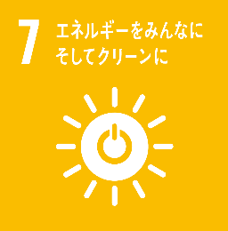
目標7 | 対象 | すべての人々
 | 目的 | アクセスを確保
 |  | 対象 | 近代的エネルギー
 |  |  | 単語 | 安価
 |  |  | 単語 | 信頼できる
 |  |  | 単語 | 持続可能な

目標7.1 | 目的 | 普遍的アクセスを確保
 |  | 対象 | 現代的エネルギーサービス
 |  |  | 対象 | 安価
 |  |  | 対象 | 信頼

目標7.2 | 目的 | 割合を大幅に拡大
 |  | 対象 | 再生可能エネルギーの割合
 |  |  | 対象 | 世界のエネルギーミックス

目標7.3 | 目的 | 改善率を倍増
 |  | 対象 | エネルギー効率
 |  |  | 対象 | 世界全体

目標7.a | 手段 | 国際協力を強化
 |  | 手段 | アクセスを促進
 |  |  | 対象 | クリーンエネルギーの研究
 |  |  | 対象 | クリーンエネルギーの技術
 |  |  |  | 対象 | 再生可能エネルギー
 |  |  |  | 対象 | エネルギー効率
 |  |  |  | 対象 | 化石燃料技術

 | 目的 | 投資を促進
 |  | 対象 | エネルギー関連インフラ
 |  | 対象 | クリーンエネルギー技術

目標7.b | 手段 | 支援プログラムに沿う
 | 対象 | 開発途上国
 | 対象 | 後発開発途上国
 | 対象 | 小島嶼開発途上国
 | 対象 | 内陸開発途上国
 | 対象 | すべての人々
 | 目的 | 持続可能なエネルギーサービスを供給
 |  | 対象 | 現代的
 |  | 手段 | インフラ拡大
 |  | 手段 | 技術拡大

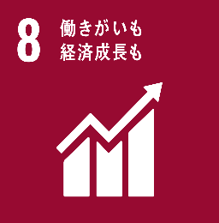
目標8 | 目的 | 経済成長
 |  | 対象 | 包摂的
 |  | 単語 | 持続可能な
 | 目的 | 人間らしい雇用（ディーセント・ワーク）を推進
 |  | 対象 | すべての人々
 |  | 対象 | 雇用
 |  |  | 単語 | 完全な
 |  |  | 単語 | 生産的な
 |  | 対象 | 働きがいのある

目標8.1 | 目的 | 一人当たり経済成長率を持続
 |  | 対象 | 各国の状況に応じて
 | 目的 | 年率7%以上の成長率を保つ
 |  | 対象 | 後発開発途上国

目標8.2 | 手段 | 重点を置く
 |  | 対象 | 高付加価値セクター
 |  | 対象 | 労働集約型セクター
 | 目的 | 高いレベルの経済生産性を達成
 |  | 手段 | 多様化
 |  | 手段 | 技術向上
 |  | 手段 | イノベーション

目標8.3 | 手段 | 開発重視型の政策を促進
 |  | 対象 | 支援
 |  |  | 対象 | 生産活動
 |  |  | 対象 | 適切な雇用創出
 |  |  | 対象 | 企業
 |  |  | 対象 | 創造性
 |  |  | 対象 | イノベーション
 | 目的 | 設立や成長を奨励
 |  | 対象 | 中小零細企業
 |  | 手段 | 金融サービスへのアクセス改善

目標8.4 | 手段 | 資源効率を改善
 |  | 対象 | 漸進的
 |  | 対象 | 世界の消費
 |  | 対象 | 世界の生産
 | 手段 | 先進国主導
 | 手段 | 計画に従う
 |  | 対象 | 10 カ年計画枠組み
 |  |  | 対象 | 持続可能な消費に関する
 |  |  | 対象 | 持続可能な生産に関する
 | 目的 | 経済成長
 | 目的 | 環境悪化の分断

目標8.5 | 対象 | 若者
 | 対象 | 障害者
 | 対象 | すべての男性
 | 対象 | すべての女性
 | 目的 | 同一賃金を達成
 |  | 対象 | 雇用
 |  |  | 対象 | 完全
 |  |  | 対象 | 生産的
 |  | 対象 | 働きがいのある人間らしい仕事
 |  | 対象 | 同一価値の労働

目標8.6 | 目的 | 若者の割合を減らす
 |  | 割合 | 大幅
 |  | 対象 | 就労を行っていない
 |  | 対象 | 就学を行っていない
 |  | 対象 | 職業訓練を行っていない

目標8.7 | 目的 | 処置の実施
 |  | 対象 | 緊急
 |  | 対象 | 効果的
 |  | 対象 | 強制労働を根絶
 |  | 対象 | 現代の奴隷制を終わらせる
 |  | 対象 | 人身売買を終わらせる
 | 目的 | 児童労働の禁止・撲滅
 |  | 対象 | 最悪な形態
 | 目的 | 児童労働撲滅
 |  | 対象 | あらゆる形態
 |  |  | 対象 | 児童兵士の募集
 |  |  | 対象 | 児童兵士の使用

目標8.8 | 対象 | 移住労働者
 |  | 対象 | 女性の移住労働者
 |  | 対象 | 不安定な雇用状態にある労働者
 | 手段 | 権利を保護
 |  | 対象 | すべての労働者
 | 目的 | 労働環境を促進
 |  | 対象 | 安心
 |  | 対象 | 安全

目標8.9 | 目的 | 政策を立案し実施
 |  | 対象 | 持続可能な観光業を促進
 |  |  | 対象 | 雇用創出
 |  |  | 対象 | 地方の文化復興
 |  |  | 対象 | 地方の産品販促

目標8.10 | 手段 | 金融機関の能力を強化
 |  | 対象 | 国内
 | 対象 | すべての人々
 | 目的 | アクセスを促進・拡大
 |  | 対象 | 銀行取引
 |  | 対象 | 保健サービス
 |  | 対象 | 金融サービス

目標8.a | 対象 | 開発途上国
 | 対象 | 後発開発途上国
 | 目的 | 援助を拡大
 |  | 対象 | 貿易
 |  | 対象 | 支援
 |  |  | 対象 | 後発開発途上国
 |  |  | 対象 | 貿易関連技術支援のための拡大統合フレームワーク（EIF）

目標8.b | 目的 | 世界協定の実施を展開
 |  | 対象 | 若年雇用のための世界的戦略及び国際労働機関（ILO）の仕事に関する世界協定
 | 目的 | 世界協定の実施を運用化
 |  | 対象 | 若年雇用のための世界的戦略及び国際労働機関（ILO）の仕事に関する世界協定

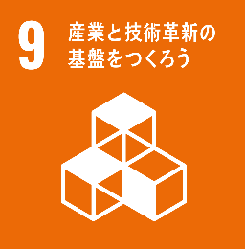
目標9 | 目的 | 強靭（レジリエント）なインフラ構築
 | 目的 | 産業化の促進
 |  | 対象 | 包摂的
 |  | 単語 | 持続可能な
 | 目的 | イノベーションの推進
 |  | 対象 | 包摂的
 |  | 単語 | 持続可能な

目標9.1 | 対象 | すべての人々
 | 目的 | 経済発展を支援
 |  | 対象 | アクセス
 |  |  | 対象 | 安価
 |  |  | 対象 | 公平
 | 目的 | 人間の福祉を支援
 | 目的 | インフラを開発
 |  | 対象 | 強靭（レジリエント）な
 |  | 対象 | 持続可能な
 |  | 対象 | 信頼
 |  | 対象 | 質の高い
 |  |  | 対象 | 地域インフラ
 |  |  | 対象 | 越境インフラ

目標9.2 | 手段 | 産業化を促進
 |  | 対象 | 包摂的
 |  | 対象 | 持続可能な
 | 目的 | 産業セクターの割合を増加
 |  | 割合 | 大幅
 |  | 対象 | 雇用
 |  |  | 対象 | 各国の状況
 |  | 対象 | GDP
 |  |  | 対象 | 各国の状況
 | 対象 | 後発開発途上国
 |  | 割合 | 同割合倍増

目標9.3 | 対象 | 開発途上国
 | 目的 | アクセスを拡大
 |  | 対象 | 小規模の製造業
 |  | 対象 | 小規模のその他の企業
 |  |  | 対象 | 金融サービス
 |  |  |  | 対象 | 安価な資金貸付
 |  |  | 対象 | バリューチェーン
 |  |  | 対象 | 市場への統合

目標9.4 | 手段 | インフラ改良・産業改善
 |  | 対象 | 資源利用効率の向上
 |  | 対象 | クリーン技術
 |  | 対象 | 技術プロセスの導入拡大
 |  |  | 対象 | 環境に配慮した技術
 |  | 対象 | 産業プロセスの導入拡大
 |  |  | 対象 | 環境に配慮した技術
 | 目的 | 持続可能性を向上
 | 手段 | 各国の能力に応じた取組を行う
 |  | 対象 | すべての国々

目標9.5 | 手段 | イノベーションを促進
 | 手段 | 数を大幅に増加
 |  | 対象 | 研究開発従事者数
 |  | 割合 | 100 万人当たり
 | 手段 | 支出を拡大
 |  | 対象 | 官民研究開発
 | 対象 | すべての国々
 |  | 対象 | 開発途上国
 | 目的 | 技術能力を向上
 |  | 手段 | 科学研究を促進
 |  |  | 対象 | 産業セクター

目標9.a | 対象 | アフリカ諸国
 | 対象 | 後発開発途上国
 | 対象 | 内陸開発途上国
 | 対象 | 小島嶼開発途上国
 | 手段 | 支援強化
 |  | 対象 | 金融
 |  | 対象 | テクノロジー
 |  | 対象 | 技術
 | 目的 | インフラ開発を促進
 |  | 対象 | 強靭（レジリエント）な
 |  | 対象 | 持続可能な
 |  | 対象 | 開発途上国

目標9.b | 手段 | 政策環境の確保
 |  | 対象 | 産業の多様化
 |  | 対象 | 商品への付加価値創造
 | 目的 | 支援
 |  | 対象 | 技術開発
 |  | 対象 | 研究
 |  | 対象 | イノベーション
 |  | 対象 | 国内
 |  |  | 対象 | 開発途上国

目標9.c | 対象 | 後発開発途上国
 | 手段 | アクセスを向上
 |  | 割合 | 大幅
 |  | 対象 | 情報通信技術
 | 目的 | インターネット・アクセスを提供
 |  | 対象 | 普遍的
 |  | 対象 | 安価

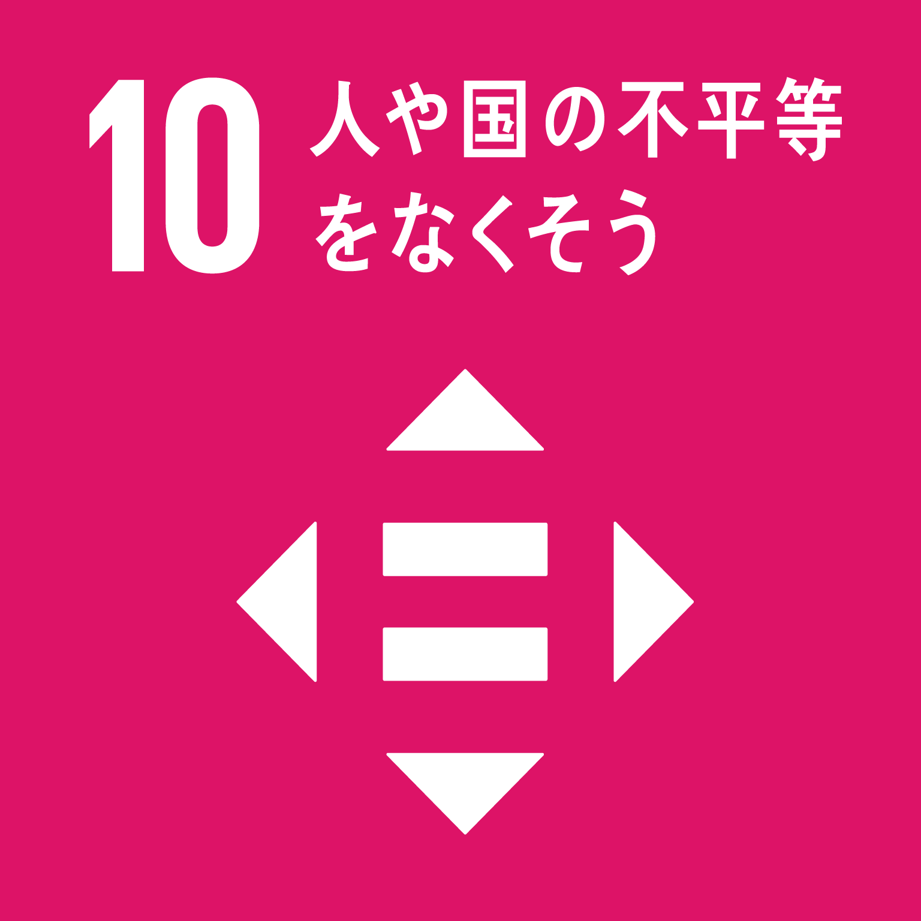
目標10 | 目的 | 不平等を是正
 | 対象 | 国内
 | 対象 | 各国間

目標10.1 | 目的 | 所得成長率を上げる
 |  | 割合 | 所得下位40%
 |  | 割合 | 国内平均以上
 |  | 単語 | 漸進的
 | 目的 | 所得成長率を持続
 |  | 割合 | 所得下位40%
 |  | 割合 | 国内平均以上
 |  | 単語 | 漸進的

目標10.2 | 対象 | すべての人
 |  | 対象 | 年齢
 |  | 対象 | 性別
 |  | 対象 | 障害
 |  | 対象 | 人種
 |  | 対象 | 民族
 |  | 対象 | 出自
 |  | 対象 | 宗教
 |  | 対象 | 経済的地位
 |  | 対象 | その他の状況
 |  | 対象 | 関わりなく
 | 目的 | 包含を促進
 |  | 対象 | エンパワーハラスメントの包含
 |  | 対象 | 社会的な
 |  | 対象 | 経済的な
 |  | 対象 | 政治的な

目標10.3 | 手段 | 法律などの撤廃
 |  | 対象 | 差別的な法律
 |  | 対象 | 差別的な政策
 |  | 対象 | 差別的な慣行
 | 手段 | 法律などの促進
 |  | 対象 | 適切な関連法規
 |  | 対象 | 適切な政策
 |  | 対象 | 適切な行動の促進
 | 目的 | 機会均等を確保
 | 目的 | 成果の不平等を是正

目標10.4 | 手段 | 政策を導入
 |  | 対象 | 税制
 |  | 対象 | 賃金
 |  | 対象 | 社会保障政策
 | 目的 | 平等の拡大を強化
 |  | 単語 | 漸進的

目標10.5 | 手段 | 金融の規制
 |  | 対象 | 世界金融市場
 |  | 対象 | 金融機関
 | 手段 | モニタリングの改善
 |  | 対象 | 世界金融市場
 |  | 対象 | 金融機関
 | 目的 | 規制の実施の強化
 |  | 対象 | 金融の規制

目標10.6 | 手段 | 参加を拡大
 |  | 対象 | 開発途上国
 | 手段 | 発言力を拡大
 |  | 対象 | 開発途上国
 | 対象 | 意志決定における
 |  | 対象 | 国際経済
 |  |  | 割合 | 地球規模
 |  | 対象 | 金融制度
 |  |  | 割合 | 地球規模
 | 目的 | 制度を実現
 |  | 対象 | より効果的
 |  | 対象 | 信用力のある
 |  | 対象 | 説明責任のある
 |  | 対象 | 正当な

目標10.7 | 手段 | 管理された政策の実施 |  | 各国
 |  | 対象 | 移住政策
 |  | 単語 | 計画に基づく | 各国
 | 目的 | 促進
 |  | 対象 | 移住や流動性
 |  |  | 対象 | 秩序のとれた
 |  |  | 対象 | 安全な
 |  |  | 対象 | 規則的な
 |  |  | 対象 | 責任ある

目標10.a | 手段 | 協定に従う
 |  | 対象 | 世界貿易機関協定
 | 対象 | 開発途上国
 | 対象 | 後発開発途上国
 | 目的 | 原則を実施
 |  | 対象 | 特別な原則
 |  | 対象 | 異なる待遇の原則

目標10.b | 手段 | 計画に従う
 |  | 対象 | 国家計画
 |  |  | 対象 | 各国
 |  | 対象 | プログラム
 |  |  | 対象 | 各国
 | 対象 | ニーズが最も大きい国々
 |  | 対象 | 後発開発途上国
 |  | 対象 | アフリカ諸国
 |  | 対象 | 小島嶼開発途上国
 |  | 対象 | 内陸開発途上国
 | 目的 | 流入を促進
 |  | 対象 | 政府開発援助（ODA）
 |  | 対象 | 海外直接投資を含む資金

目標10.c | 目的 | 送金コストを引き下げ
 |  | 割合 | 3%未満に
 | 目的 | 送金経路を撤廃
 |  | 割合 | コストが5%を超える
 | 対象 | 移住労働者

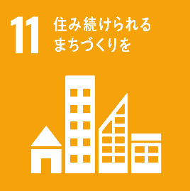
目標11 | 目的 | 都市を実現
 |  | 対象 | 包摂的
 |  | 対象 | 安全な
 |  | 対象 | 強靭（レジリエント）な
 |  | 単語 | 持続可能な
 | 目的 | 人間居住を実現
 |  | 対象 | 包摂的
 |  | 対象 | 安全な
 |  | 対象 | 強靭（レジリエント）な
 |  | 単語 | 持続可能な

目標11.1 | 対象 | すべての人々
 | 手段 | アクセスを確保
 |  | 対象 | 住宅
 |  |  | 対象 | 適切
 |  |  | 対象 | 安全
 |  |  | 対象 | 安価
 |  | 対象 | 基本的サービス
 |  |  | 対象 | 適切
 |  |  | 対象 | 安全
 |  |  | 対象 | 安価
 | 目的 | スラムを改善

目標11.2 | 手段 | ニーズに考慮
 |  | 対象 | 脆弱な立場にある人
 |  | 対象 | 女性
 |  | 対象 | 子供
 |  | 対象 | 障害者
 |  | 対象 | 高齢者
 | 手段 | 交通の安全性改善
 |  | 対象 | 公共交通機関の拡大
 | 対象 | すべての人々
 | 目的 | アクセスを提供
 |  | 対象 | 輸送システム
 |  |  | 対象 | 持続可能
 |  |  | 対象 | 安全
 |  |  | 対象 | 安価
 |  |  | 対象 | 容易

目標11.3 | 手段 | 都市化を促進
 |  | 対象 | 包摂的
 |  | 対象 | 持続可能
 | 目的 | 能力を強化
 |  | 対象 | 人間居住計画
 |  | 対象 | 人間居住管理
 |  |  | 対象 | 持続可能
 |  |  | 対象 | 包摂的
 |  |  | 対象 | 参加型
 |  |  |  | 対象 | すべての国々

目標11.4 | 目的 | 保護の努力を強化
 |  | 対象 | 世界
 |  |  | 対象 | 文化遺産
 |  |  | 対象 | 自然遺産
 | 目的 | 保全の努力を強化
 |  | 対象 | 世界
 |  |  | 対象 | 文化遺産
 |  |  | 対象 | 自然遺産

目標11.5 | 手段 | 保護に焦点をあてる
 |  | 対象 | 貧困層
 |  | 対象 | 脆弱な立場にある人々
 | 手段 | 死者・被災者数の削減
 |  | 割合 | 大幅
 |  | 対象 | 災害
 |  |  | 対象 | 水関連災害
 | 目的 | 損失を減らす
 |  | 割合 | 大幅
 |  | 対象 | 直接的経済損出
 |  |  | 対象 | 国内総生産比
 |  |  | 対象 | 世界

目標11.6 | 目的 | 環境上の悪影響を軽減
 |  | 割合 | 都市の一人当たり
 |  | 対象 | 大気の質
 |  | 手段 | 廃棄物の特別な注意を払う
 |  |  | 対象 | 一般廃棄物
 |  |  | 対象 | その他の廃棄物

目標11.7 | 対象 | すべての人々
 |  | 対象 | 女性
 |  | 対象 | 子供
 |  | 対象 | 障害者
 |  | 対象 | 高齢者
 | 目的 | 普遍的アクセスを提供
 |  | 対象 | 緑地
 |  |  | 対象 | 安全
 |  |  | 対象 | 包摂的
 |  |  | 対象 | 利用が容易
 |  | 対象 | 公共スペース
 |  |  | 対象 | 安全
 |  |  | 対象 | 包摂的
 |  |  | 対象 | 利用が容易

目標11.a | 手段 | 開発計画の強化
 |  | 対象 | 各国規模
 |  | 対象 | 地域規模
 | 目的 | 良好なつながりを支援
 |  | 対象 | 都市部間
 |  | 対象 | 都市周辺部間
 |  | 対象 | 農村部間
 |  |  | 対象 | 経済面
 |  |  | 対象 | 社会面
 |  |  | 対象 | 環境面

目標11.b | 手段 | 件数を大幅増加
 |  | 対象 | 計画を導入した都市・人間居住地
 |  |  | 対象 | 総合的政策・計画
 |  |  |  | 対象 | 包含
 |  |  |  | 対象 | 資源効率
 |  |  |  | 対象 | 気候変動の緩和
 |  |  |  | 対象 | 気候変動に適応
 |  |  |  | 対象 | 災害に対する強靭さ（レジリエンス）
 | 手段 | 仙台防災2015-2030に沿う
 | 目的 | 災害リスク管理の策定・実施
 |  | 対象 | 総合的な
 |  | 対象 | あらゆるレベル

目標11.c | 手段 | 財政的な支援
 | 手段 | 技術的な支援
 | 目的 | 建造物の設備を支援
 |  | 対象 | 持続可能
 |  | 対象 | 強靱（レジリエント）な
 |  | 対象 | 現地の資材を用いる
 |  |  | 対象 | 後発開発途上国

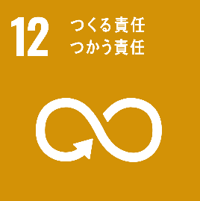
目標12 | 目的 | 生産消費形態を確保
 |  | 単語 | 持続可能な

目標12.1 | 手段 | 開発状況を勘案
 |  | 対象 | 開発途上国
 | 手段 | 能力を勘案
 |  | 対象 | 開発途上国
 | 手段 | 計画を実施
 |  | 対象 | 10 年計画枠組み（10YFP）
 |  |  | 対象 | 持続可能な消費
 |  |  | 対象 | 持続可能な生産
 | 目的 | 対策を講じる
 |  | 対象 | すべての国々
 |  | 手段 | 先進国主導の下

目標12.2 | 目的 | 持続可能な管理を達成
 |  | 対象 | 天然資源
 | 目的 | 効率的な利用を達成
 |  | 対象 | 天然資源

目標12.3 | 目的 | 食料の廃棄を半減
 |  | 割合 | 一人当たり
 |  |  | 対象 | 世界全体
 |  | 対象 | 小売レベル
 |  | 対象 | 消費レベル
 | 目的 | 食料の損失を半減
 |  | 対象 | 生産
 |  |  | 対象 | 収穫後損失
 |  | 対象 | サプライチェーン

目標12.4 | 手段 | 国際的な枠組みに従う
 |  | 単語 | 合意された
 | 手段 | 管理を実現
 |  | 対象 | 環境上適正な化学物質
 |  | 対象 | すべての廃棄物
 |  | 対象 | 製品ライフサイクルを通じて
 | 手段 | 放出を削減
 |  | 割合 | 大幅
 |  | 対象 | 化学物質
 |  | 対象 | 廃棄物
 |  | 対象 | 大気へ
 |  | 対象 | 水へ
 |  | 対象 | 土壌へ
 | 目的 | 悪影響を最小化
 |  | 対象 | 人の健康
 |  | 対象 | 環境

目標12.5 | 目的 | 廃棄物の発生を削減
 |  | 割合 | 大幅
 |  | 対象 | 廃棄物
 |  |  | 手段 | 発生防止
 |  |  | 手段 | 削減
 |  |  | 手段 | 再生利用
 |  |  | 手段 | 再利用

目標12.6 | 対象 | 企業
 |  | 対象 | 大企業
 |  | 対象 | 多国籍企業
 | 手段 | 持続可能な取組みを導入
 | 目的 | 奨励
 |  | 対象 | 定期報告
 |  |  | 対象 | 持続可能性に関する情報

目標12.7 | 手段 | 国内の政策に従う
 | 手段 | 優先事項に従う
 | 目的 | 慣行を促進
 |  | 対象 | 公共調達の慣行
 |  |  | 対象 | 持続可能

目標12.8 | 対象 | すべての人々
 | 場所 | あらゆる場所
 | 目的 | 情報に意識を持つ
 |  | 対象 | 持続可能な開発
 |  | 対象 | 自然と調和したライフスタイル

目標12.a | 対象 | 開発途上国
 | 手段 | 能力の強化の支援
 |  | 対象 | 科学的能力
 |  | 対象 | 技術的能力
 | 目的 | 消費形態の促進
 |  | 対象 | より持続可能な
 | 目的 | 生産形態の促進
 |  | 対象 | より持続可能な

目標12.b | 目的 | 手法を開発・導入
 |  | 対象 | 影響を測定
 |  |  | 対象 | 持続可能な開発がもたらす
 | 対象 | 持続可能な観光業を促進
 |  | 対象 | 雇用創出
 |  | 対象 | 地方の文化復興
 |  | 対象 | 地方の産品販促

目標12.c | 手段 | 状況を考慮
 |  | 対象 | 開発途上国
 |  |  | 対象 | 特別なニーズ
 |  |  | 対象 | 特別な状況
 | 手段 | 悪影響を最小化
 |  | 対象 | 開発に関する悪影響
 |  | 手段 | 保護
 |  |  | 対象 | 貧困層
 |  |  | 対象 | コミュニティ
 | 手段 | 税法改正
 | 手段 | 段階的配慮
 |  | 対象 | 有害な補助金
 |  | 対象 | 影響を考慮
 |  |  | 対象 | 環境
 | 手段 | 状況に応じる
 |  | 対象 | 各国
 | 手段 | ひずみを除去
 |  | 対象 | 市場
 | 目的 | 消費を奨励
 |  | 対象 | 浪費的な
 | 目的 | 補助金を合理化
 |  | 対象 | 非効率な
 |  | 対象 | 化石燃料に対する

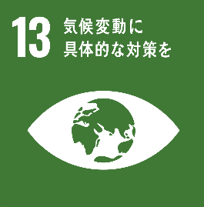
目標13 | 目的 | 緊急対策を講じる
 |  | 対象 | 気候変動
 |  | 対象 | 影響を軽減する

目標13.1 | 対象 | すべての国々
 | 目的 | 強靭性（レジリエンス）を強化
 |  | 対象 | 気候関連災害
 |  | 対象 | 自然災害
 | 目的 | 適応力を強化
 |  | 対象 | 気候関連災害
 |  | 対象 | 自然災害

目標13.2 | 目的 | 計画に盛り込む
 |  | 対象 | 気候変動対策
 |  | 対象 | 国別
 |  |  | 対象 | 政策
 |  |  | 対象 | 戦略
 |  |  | 対象 | 計画

目標13.3 | 対象 | 気候変動
 |  | 対象 | 緩和
 |  | 対象 | 適応
 |  | 対象 | 影響軽減
 |  | 対象 | 早期警戒
 | 目的 | 教育
 | 目的 | 啓発
 | 目的 | 人的能力を改善
 | 目的 | 制度機能を改善

目標13.a | 手段 | 重要な緩和行動の実施
 |  | 手段 | 透明性確保
 | 目的 | ニーズに対応
 |  | 対象 | 開発途上国
 | 手段 | 先進締約国にコミットメントを実施
 |  | 対象 | UNFCCC
 |  | 手段 | 年間1000億ドルを動員
 |  |  | 対象 | 共同
 |  |  | 対象 | あらゆる供給源
 | 目的 | 緑の気候基金を本格発動
 |  | 手段 | 資本を投入
 |  |  | 対象 | 可能な限り速やかに

目標13.b | 対象 | 後発開発途上国
 | 対象 | 小島嶼開発途上国
 | 手段 | 焦点を当てる
 |  | 対象 | 女性
 |  | 対象 | 青年
 |  | 対象 | 地方
 |  | 対象 | 社会的に疎外されたコミュニティ
 | 目的 | メカニズムを推進
 |  | 対象 | 能力を向上
 |  |  | 対象 | 計画策定
 |  |  |  | 対象 | 効果的
 |  |  |  | 対象 | 気候変動関連
 |  |  | 対象 | 計画管理
 |  |  |  | 対象 | 効果的
 |  |  |  | 対象 | 気候変動関連

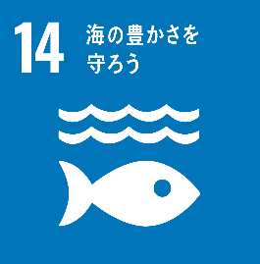
目標14 | 目的 | 持続可能な開発
 | 手段 | 海洋保全
 | 手段 | 海洋資源保全
 | 手段 | 持続可能な形で利用

目標14.1 | 目的 | 海洋汚染を防止
 |  | 対象 | あらゆる種類
 |  |  | 対象 | 陸上活動による汚染
 |  |  |  | 対象 | 海洋堆積物
 |  |  |  | 対象 | 富栄養化
 | 目的 | 海洋汚染を削減
 |  | 割合 | 大幅
 |  | 対象 | あらゆる種類
 |  |  | 対象 | 陸上活動による汚染
 |  |  |  | 対象 | 海洋堆積物
 |  |  |  | 対象 | 富栄養化

目標14.2 | 目的 | 重大な悪影響を回避
 |  | 対象 | 海洋の生態系
 |  | 対象 | 沿岸の生態系
 | 目的 | 海洋を実現
 |  | 対象 | 健全
 |  | 対象 | 生産的な
 | 手段 | 持続的な管理
 |  | 対象 | 強靱性（レジリエンス）の強化
 | 手段 | 持続的な保護
 | 手段 | 回復の取り組みを行う
 |  | 対象 | 海洋の生態系
 |  | 対象 | 沿岸の生態系

目標14.3 | 手段 | 科学的協力の促進
 |  | 対象 | あらゆるレベル
 | 目的 | 影響を最小限に
 |  | 対象 | 海洋酸性化
 | 目的 | 影響に対処
 |  | 対象 | 海洋酸性化

目標14.4 | 目的 | 水産資源を回復
 |  | 対象 | 最大持続生産量レベル
 |  |  | 対象 | 各資源の生物学的特性
 |  | 対象 | 実現可能な最短期間
 | 手段 | 漁獲を規制
 |  | 対象 | 効果的に
 | 手段 | 漁業慣行を終了
 |  | 対象 | 過剰漁業
 |  | 対象 | 違法漁業
 |  | 対象 | 無報告漁業
 |  | 対象 | 無規制（IUU）漁業
 |  | 対象 | 破壊的な漁業
 | 手段 | 科学的な管理計画を実施

目標14.5 | 手段 | 国内法に則る
 | 手段 | 国際法に則る
 | 目的 | 沿岸域の10%を保全
 |  | 手段 | 最大限入手可能な科学情報に基づく
 | 目的 | 海域の10%を保全
 |  | 手段 | 最大限入手可能な科学情報に基づく

目標14.6 | 対象 | 開発途上国
 | 対象 | 後発開発途上国
 | 手段 | 不可分の要素と認識
 |  | 対象 | 世界貿易機関（WTO）漁業補助金交渉
 |  | 対象 | 異なる対偶
 |  |  | 対象 | 適切
 |  |  | 対象 | 効果的
 |  |  | 対象 | 特別
 | 目的 | 漁業補助金を禁止
 |  | 対象 | 過剰漁業能力につながる
 |  | 対象 | 過剰漁業につながる
 | 目的 | 補助金を撤廃
 |  | 対象 | 違法漁業
 |  | 対象 | 無報告漁業
 |  | 対象 | 無規制（IUU）漁業
 | 目的 | 新たな補助金の導入を抑制
 |  | 対象 | 過剰漁業
 |  | 対象 | 違法漁業
 |  | 対象 | 無報告漁業
 |  | 対象 | 無規制（IUU）漁業

目標14.7 | 手段 | 持続可能な管理
 |  | 対象 | 漁業
 |  | 対象 | 水産養殖
 |  | 対象 | 観光
 | 対象 | 小島嶼開発途上国
 | 対象 | 後発開発途上国
 | 目的 | 経済的便益を増大
 |  | 手段 | 持続的な利用
 |  |  | 対象 | 海洋資源

目標14.a | 目的 | 海洋の健全性の改善
 | 目的 | 海洋生物多様性の寄与向上
 |  | 対象 | 開発
 |  |  | 対象 | 開発途上国
 |  |  | 対象 | 小島嶼開発途上国
 |  |  | 対象 | 後発開発途上国
 | 手段 | 基準を勘案
 |  | 対象 | ユネスコ政府間海洋学委員会の基準
 |  |  | 対象 | 海洋技術の移転
 |  | 対象 | ユネスコ政府間海洋学委員会のガイドライン
 |  |  | 対象 | 海洋技術の移転
 | 手段 | 科学的知識の増進
 | 手段 | 研究能力を増進
 | 手段 | 海洋技術の移転を行う

目標14.b | 対象 | 小規模漁業者
 | 対象 | 沿岸零細漁業者
 | 目的 | アクセスを提供
 |  | 対象 | 海洋資源
 |  | 対象 | 市場

目標14.c | 単語 | 「我々の求める未来」のパラ 158 において想起
 | 手段 | 国際法を実施
 |  | 対象 | 海洋法に関する国際連盟条約（UNCLOS）に反映
 |  |  | 対象 | 法的枠組み
 |  |  |  | 対象 | 海洋の保全
 |  |  |  | 対象 | 海洋資源の保全
 |  |  |  | 対象 | 海洋資源の持続的利用
 | 目的 | 海洋の保全の強化
 | 目的 | 海洋資源の保全の強化
 | 目的 | 海洋資源の持続的利用の強化

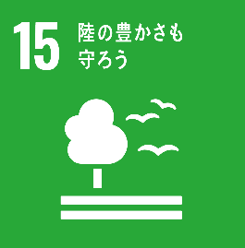
目標15 | 手段 | 陸域生態系の保護
 | 手段 | 陸域生態系の回復
 | 手段 | 持続可能な利用の推進
 | 手段 | 持続可能な森林の経営
 | 手段 | 砂漠化の阻止
 | 手段 | 土地の劣化の阻止
 | 目的 | 土地の劣化の回復
 | 目的 | 生物多様性の損失の阻止

目標15.1 | 手段 | 国際協定の義務に則る
 | 目的 | 回復などの確保
 |  | 対象 | 陸域生態系
 |  |  | 対象 | 森林
 |  |  | 対象 | 湿地
 |  |  | 対象 | 山地
 |  |  | 対象 | 乾燥地
 |  | 対象 | 内陸淡水生態系
 |  | 対象 | サービス
 |  |  | 対象 | 保全
 |  |  | 対象 | 回復
 |  |  | 対象 | 持続的な利用

目標15.2 | 手段 | 森林の経営の実施を促進
 |  | 対象 | あらゆる種類の森林
 |  | 対象 | 持続可能
 | 目的 | 森林減少を阻止
 | 目的 | 劣化した森林を回復
 | 目的 | 新規植林を増加
 |  | 割合 | 大幅
 |  | 対象 | 世界全体
 | 目的 | 再植林を増加
 |  | 割合 | 大幅
 |  | 対象 | 世界全体

目標15.3 | 手段 | 砂漠化に対処
 | 手段 | 劣化した土地・土壌を回復
 |  | 対象 | 影響を受けた土地
 |  |  | 対象 | 砂漠化
 |  |  | 対象 | 干ばつ
 |  |  | 対象 | 洪水
 | 目的 | 世界の達成に尽力
 |  | 対象 | 土地劣化に荷担しない世界

目標15.4 | 目的 | 山地生態系の能力を強化
 |  | 対象 | 不可欠な便益をもたらす
 |  |  | 対象 | 持続可能な開発
 | 手段 | 山地生態系の保全を行う
 |  | 対象 | 確実
 |  | 対象 | 生物多様性

目標15.5 | 目的 | 自然生息地の劣化を抑制
 | 目的 | 生物多様性の損失を阻止
 | 目的 | 絶滅危惧種を保護
 | 目的 | 絶滅防止の対策を講じる
 |  | 対象 | 緊急
 |  | 対象 | 意味のある

目標15.6 | 手段 | 国際合意に基づく
 | 目的 | 利益の配分を推進
 |  | 対象 | 公正
 |  | 対象 | 衡平
 |  | 対象 | 遺伝資源の利用から生ずる利益
 | 目的 | 適切なアクセスを推進
 |  | 対象 | 遺伝情報

目標15.7 | 目的 | 緊急対策を講じる
 |  | 対象 | 動植物の密猟を撲滅
 |  |  | 対象 | 保護の対象
 |  | 対象 | 動植物の違法取引を撲滅
 |  |  | 対象 | 保護の対象
 | 目的 | 需要と供給の両面に対処
 |  | 対象 | 違法な野生生物製品

目標15.8 | 目的 | 外来種の侵入を防止
 | 目的 | 対策を導入
 |  | 対象 | 外来種
 |  |  | 対象 | 陸域生態系への影響を減少
 |  |  |  | 割合 | 大幅
 |  |  | 対象 | 海洋域生態系への影響を減少
 |  |  |  | 割合 | 大幅
 | 目的 | 優先種の駆除
 | 目的 | 優先種の拒絶

目標15.9 | 対象 | 生態系の価値
 | 対象 | 生物多様性の価値
 | 目的 | 価値を組み込む
 |  | 対象 | 国の計画策定
 |  | 対象 | 地方の計画策定
 |  | 対象 | 開発プロセス
 |  | 対象 | 貧困削減のための戦略
 |  | 対象 | 会計

目標15.a | 目的 | 生物多様性の保全
 | 目的 | 生態系の保全
 | 目的 | 生物多様性の持続的な利用
 | 目的 | 生態系の持続的な利用
 | 手段 | 資金動員を行う
 |  | 対象 | あらゆる資金源
 | 手段 | 大幅な増額を行う
 |  | 対象 | あらゆる資金源

目標15.b | 目的 | 森林経営を推進
 |  | 対象 | 持続可能
 |  | 対象 | 保全
 |  | 対象 | 再植林
 | 対象 | あらゆるレベル
 | 対象 | あらゆる供給源
 | 手段 | 資金の調達
 |  | 対象 | 森林経営
 |  |  | 対象 | 持続可能な
 | 手段 | 相当量の資源を動員
 |  | 対象 | 十分なインセンティブ付与のため
 |  | 対象 | 開発途上国

目標15.c | 目的 | 生計機会を追求
 |  | 対象 | 持続的な
 | 手段 | 地域コミュニティの能力向上
 | 手段 | 世界的な支援を強化
 |  | 対象 | 努力
 |  |  | 対象 | 保護種の密猟の対処
 |  |  | 対象 | 保護種の違法な取引の対処

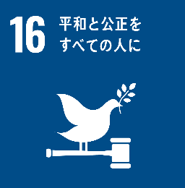
目標16 | 目的 | 持続可能な開発
 |  | 手段 | 平和な社会を促進
 |  | 手段 | 包摂的な社会を促進
 | 手段 | アクセスを提供
 |  | 対象 | 司法への
 |  | 対象 | すべての人々
 | 目的 | 制度を構築
 |  | 単語 | あらゆるレベルにおいて
 |  | 対象 | 効果的
 |  | 対象 | 包摂的な
 |  | 対象 | 説明責任のある

目標16.1 | 場所 | あらゆる場所
 | 目的 | 死亡率を減少
 |  | 割合 | 大幅
 |  | 対象 | 暴力
 |  |  | 対象 | すべての形態
 |  | 対象 | 暴力に関連

目標16.2 | 目的 | 暴力を撲滅
 |  | 対象 | 子供
 |  |  | 対象 | 虐待
 |  |  | 対象 | 搾取
 |  |  | 対象 | 取引
 |  |  | 対象 | 暴力
 |  |  |  | 対象 | あらゆる形態
 |  |  | 対象 | 拷問

目標16.3 | 手段 | 法の支配を促進
 |  | 対象 | 国家レベル
 |  | 対象 | 国際的なレベル
 | 対象 | すべての人々
 | 目的 | 平等なアクセスを提供
 |  | 対象 | 司法への

目標16.4 | 手段 | 違法な資金の取引を減少
 |  | 割合 | 大幅
 | 手段 | 違法な武器の取引を減少
 |  | 割合 | 大幅
 | 手段 | 財産の回復を強化
 |  | 対象 | 奪われた財産
 | 手段 | 財産の返還を強化
 |  | 対象 | 奪われた財産
 | 目的 | 組織犯罪を根絶
 |  | 対象 | あらゆる形態

目標16.5 | 目的 | 汚職を減少
 |  | 対象 | あらゆる形態
 |  | 割合 | 大幅
 | 目的 | 賄賂を減少
 |  | 対象 | あらゆる形態
 |  | 割合 | 大幅

目標16.6 | 対象 | あらゆるレベル
 | 目的 | 公共機関を発展
 |  | 対象 | 有効
 |  | 対象 | 説明責任のある
 |  | 対象 | 透明性の高い

目標16.7 | 対象 | あらゆるレベル
 | 目的 | 意志決定を確保
 |  | 対象 | 対応的
 |  | 対象 | 包摂的
 |  | 対象 | 参加型
 |  | 対象 | 代表的

目標16.8 | 目的 | 参加を拡大・強化
 |  | 対象 | 開発途上国
 |  | 対象 | グローバル・ガバナンス機関

目標16.9 | 対象 | すべての人々
 | 目的 | 法的な身分証明を提供
 |  | 対象 | 出生登録

目標16.10 | 手段 | 国内法規に従う
 | 手段 | 国際協定に従う
 | 目的 | 公共アクセスを確保
 |  | 対象 | 情報への
 | 目的 | 基本的自由を保証

目標16.a | 対象 | 開発途上国
 | 目的 | 能力構築
 |  | 対象 | あらゆるレベル
 |  |  | 対象 | 暴力の防止
 |  |  | 対象 | テロリズムの撲滅
 |  |  | 対象 | 犯罪の撲滅
 | 手段 | 関連国家機関を強化
 |  | 対象 | 国際協力

目標16.b | 目的 | 持続可能な開発
 | 手段 | 法規・政策を推進
 |  | 対象 | 非差別的
 | 手段 | 法規・政策を実施
 |  | 対象 | 非差別的

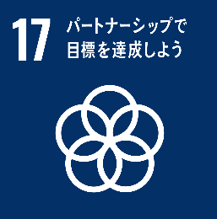
目標17 | 目的 | 持続可能な開発
 |  | 手段 | 実施手段を強化
 | 目的 | グローバル・パートナーシップを活性化

目標17.1 | 目的 | 課税能力の向上
 | 目的 | 徴税能力の向上
 | 手段 | 国際的な支援
 |  | 対象 | 開発途上国
 | 目的 | 動員を強化
 |  | 対象 | 国内資源

目標17.2 | 対象 | 先進国
 | 目的 | ODAに係るコミットメントを実施
 |  | 手段 | ODAをGNI比0.7%
 |  |  | 対象 | 開発途上国
 |  | 手段 | ODAをGNI比0.15~0.2%
 |  |  | 対象 | 後発開発途上国
 |  | 対象 | 完全
 |  | 対象 | コミットメントを含む
 |  |  | 対象 | 多くの国
 | 目的 | 目標の設定を検討することを奨励
 |  | 対象 | ODA供与国
 |  |  | 対象 | GNI比0.2%のODA
 |  |  | 対象 | 後発開発途上国に供与

目標17.3 | 対象 | 複数の財源
 | 目的 | 追加資源を動員
 |  | 対象 | 開発途上国

目標17.4 | 目的 | 協調的な政策
 |  | 対象 | 必要に応じた負債
 |  |  | 対象 | 資金調達の促進
 |  |  | 対象 | 債務救済の促進
 |  |  | 対象 | 債務再編の促進
 | 手段 | 持続可能性の実現を支援
 |  | 対象 | 長期的な債務
 |  |  | 対象 | 開発途上国
 | 手段 | 債務リスクを軽減
 |  | 対象 | 対外債務への対応
 |  |  | 対象 | 重債務貧困国（HIPC）

目標17.5 | 対象 | 後発開発途上国
 | 目的 | 投資促進枠組みを導入
 | 目的 | 投資促進枠組みを実施

目標17.6 | 目的 | 科学技術イノベーション（STI）を向上
 |  | 対象 | アクセスを協力する
 |  |  | 対象 | 南北協力
 |  |  | 対象 | 南南協力
 |  |  | 対象 | 地域的な三角協力
 |  |  | 対象 | 国際的な三角協力
 | 目的 | 知識共有を進める
 |  | 対象 | 相互に合意した条件
 |  | 手段 | 既存のメカニズムの調節改善
 |  |  | 対象 | 国連レベル
 |  | 手段 | 技術メカニズム
 |  |  | 対象 | 全世界的な

目標17.7 | 対象 | 開発途上国
 | 目的 | 環境配慮した技術を促進
 |  | 対象 | 技術の開発
 |  | 対象 | 技術の移転
 |  | 対象 | 技術の普及
 |  | 対象 | 技術の拡散
 |  | 手段 | 合意した有利な条件下
 |  |  | 対象 | 譲許的条件
 |  |  | 対象 | 特恵的条件

目標17.8 | 対象 | 後発開発途上国
 | 手段 | 完全運用
 |  | 対象 | 技術バンク
 |  | 対象 | 科学技術イノベーション能力構築メカニズム
 | 目的 | 次元技術の利用を強化
 |  | 対象 | 情報通信技術（ICT）

目標17.9 | 目的 | 国家計画を支援
 |  | 対象 | 開発目標を実施
 |  |  | 対象 | 持続可能な
 |  |  | 対象 | すべての
 | 手段 | 南北協力
 | 手段 | 南南協力
 | 手段 | 三角協力
 | 目的 | 国際的な支援を強化
 |  | 対象 | 能力構築の実施に対する
 |  |  | 対象 | 開発途上国
 |  |  | 対象 | 効果的
 |  |  | 対象 | 的をしぼった

目標17.10 | 手段 | ルールに基づく
 |  | 対象 | 普遍的
 |  | 対象 | WTOの下
 |  |  | 対象 | ドーハ・ラウンド（DDA）交渉の結果を含めた
 | 目的 | 多角的貿易体制を促進
 |  | 対象 | 差別的ではない
 |  | 対象 | 公平な

目標17.11 | 手段 | 輸出を増加
 |  | 割合 | 大幅
 |  | 対象 | 開発途上国
 | 目的 | 後発開発途上国のシェアを倍増
 |  | 対象 | 世界の輸出に占める

目標17.12 | 手段 | 世界貿易機関（WTO）の決定に矛盾しない
 |  | 対象 | 後発開発途上国からの輸入
 |  |  | 対象 | 特恵的な原産地規則
 |  |  |  | 対象 | 透明
 |  |  |  | 対象 | 簡略的
 |  |  | 対象 | 市場アクセス円滑化に寄与
 | 対象 | すべての後発開発途上国
 | 目的 | 市場アクセス適時実施
 |  | 対象 | 永続的な
 |  | 対象 | 無税
 |  | 対象 | 無粋

目標17.13 | 手段 | 政策協調
 | 手段 | 首尾一貫性
 | 目的 | 安定を促進
 |  | 対象 | 世界的なマクロ経済

目標17.14 | 目的 | 持続可能な開発
 | 手段 | 政策の一貫性の強化

目標17.15 | 目的 | 貧困撲滅
 | 目的 | 持続可能な開発
 |  | 対象 | 政策の確立
 |  | 対象 | 政策の実施
 | 手段 | 各国を尊重
 |  | 対象 | 政策空間
 |  | 対象 | リーダーシップ

目標17.16 | 対象 | すべての国々
 |  | 対象 | 開発途上国
 | 目的 | 持続可能な開発目標の達成の支援
 | 手段 | 補完
 |  | 対象 | マルチステークホルダー・パートナーシップ
 |  |  | 対象 | 知識
 |  |  | 対象 | 専門的知見
 |  |  | 対象 | 技術
 |  |  | 対象 | 資金源を動員
 |  |  | 対象 | 資金源を共有
 | 手段 | グローバル・パートナーシップを強化
 |  | 対象 | 持続可能な開発のため

目標17.17 | 手段 | 資源戦略を基にする
 | 手段 | パートナーシップを基にする
 |  | 対象 | さまざまな
 | 目的 | パートナーシップを奨励・推進
 |  | 対象 | 効果的な
 |  |  | 対象 | 公的
 |  |  | 対象 | 官民
 |  |  | 対象 | 市民社会

目標17.18 | 対象 | 開発途上国
 |  | 対象 | 後発開発途上国
 |  | 対象 | 小島嶼開発途上国
 | 手段 | 能力構築支援を強化
 | 目的 | 非集計型データの入手可能性を向上
 |  | 対象 | 特性別の質が高い
 |  |  | 対象 | 所得
 |  |  | 対象 | 性別
 |  |  | 対象 | 年齢
 |  |  | 対象 | 人種
 |  |  | 対象 | 民族
 |  |  | 対象 | 居住資格
 |  |  | 対象 | 障害
 |  |  | 対象 | 地理的位置
 |  |  | 対象 | 各国事情に関連する特性
 |  | 対象 | タイムリー
 |  | 対象 | 信頼性のある

目標17.19 | 手段 | 尺度を開発する既存の取組を前進
 |  | 対象 | GDP以外
 |  |  | 対象 | 持続可能な開発の進捗状況を測る
 | 目的 | 能力構築を支援
 |  | 対象 | 統計に関する
 |  | 対象 | 開発途上国

画像
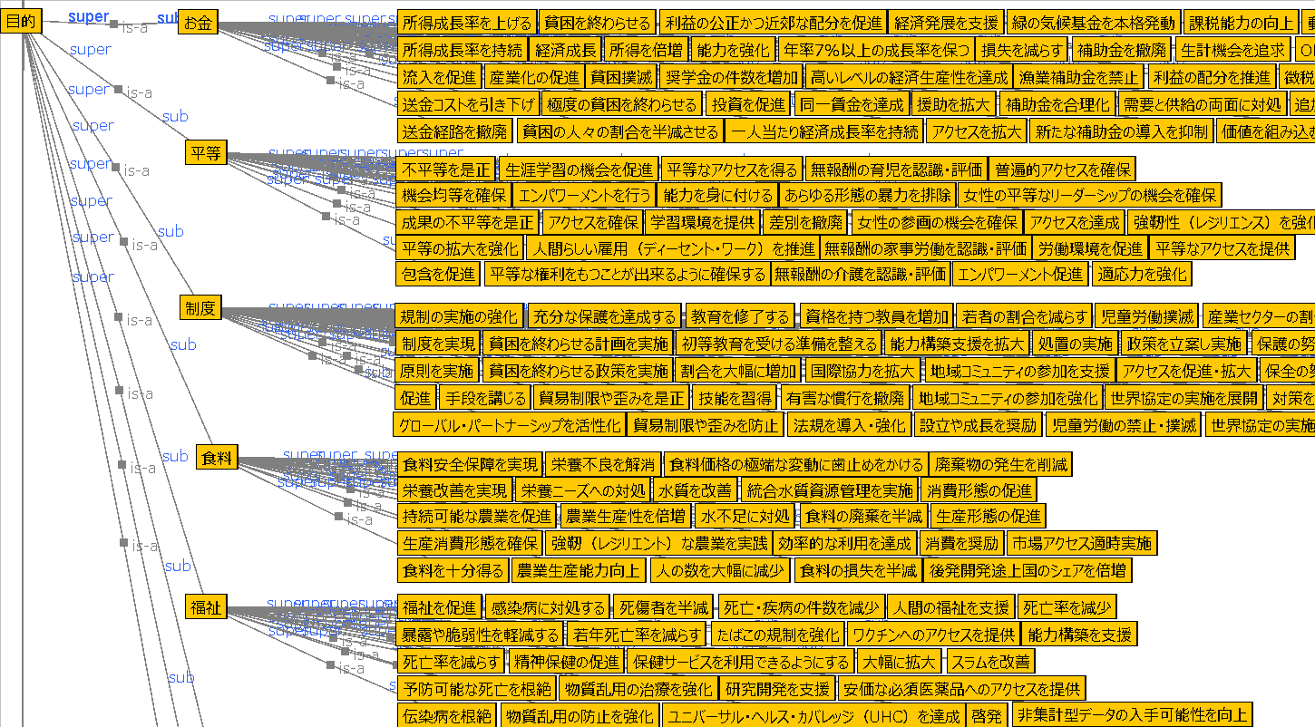
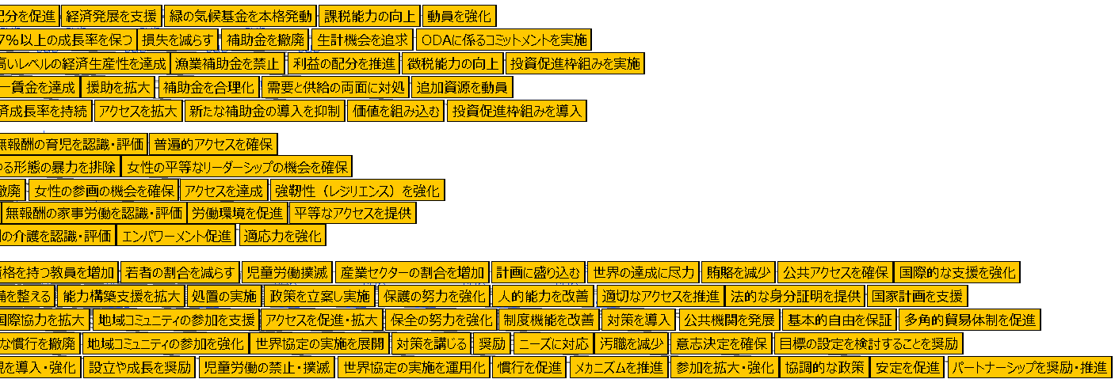

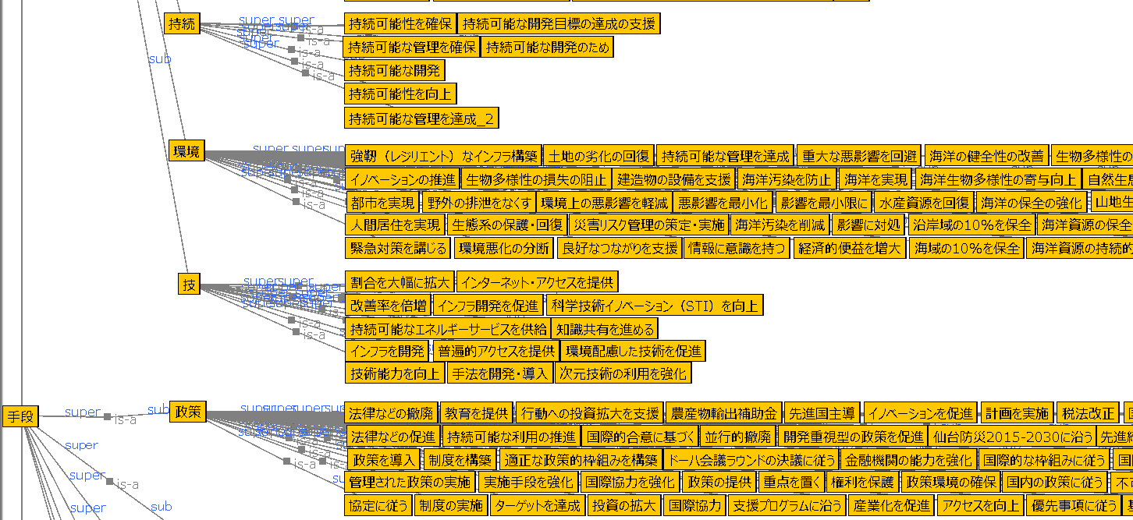

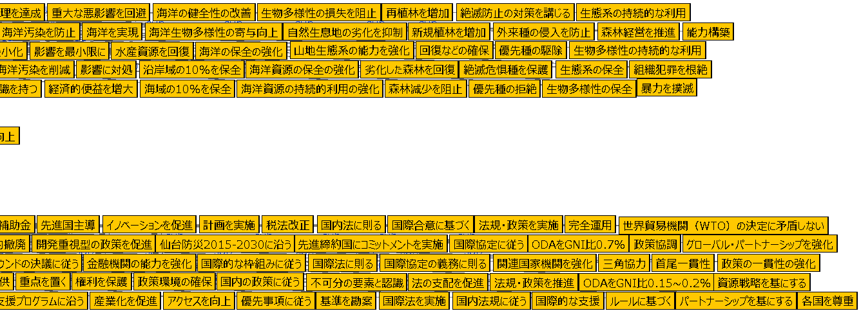

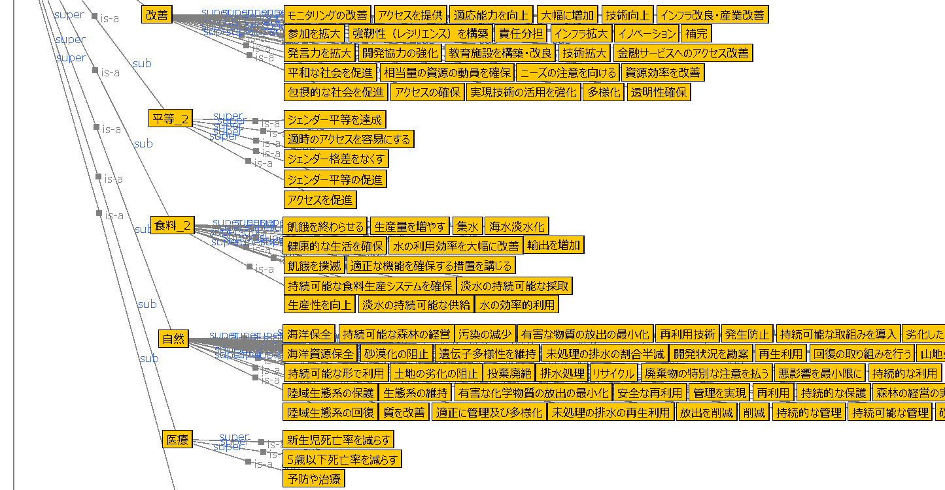

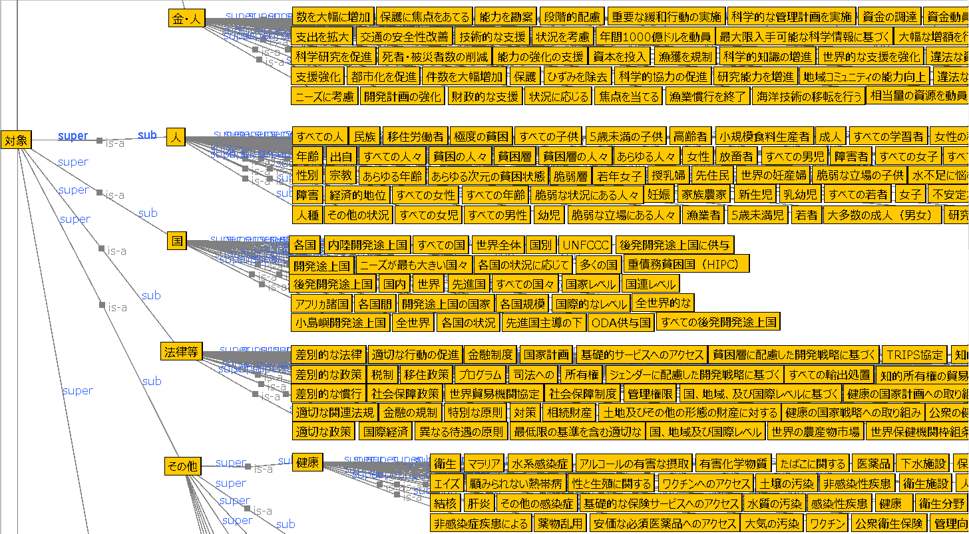
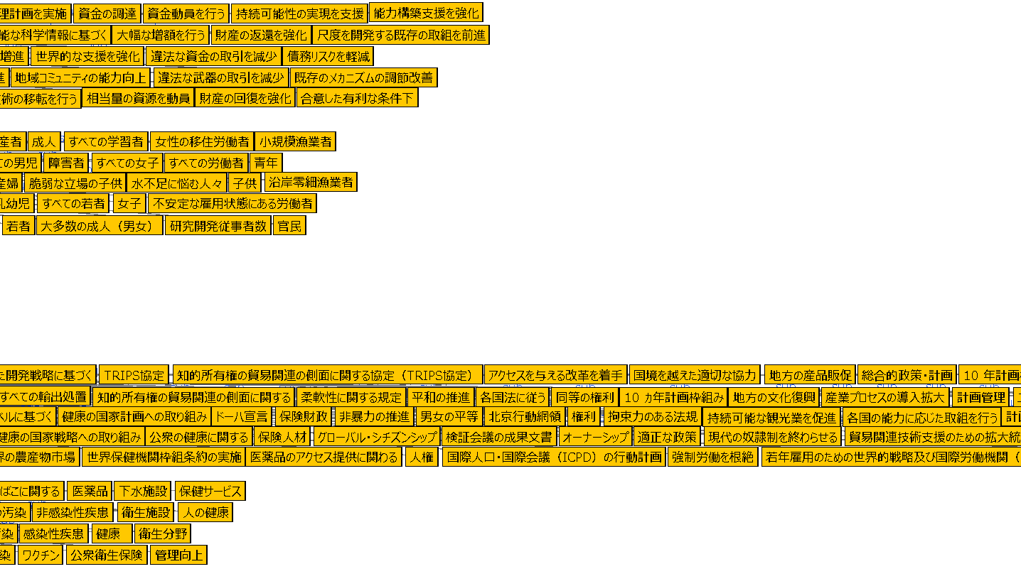

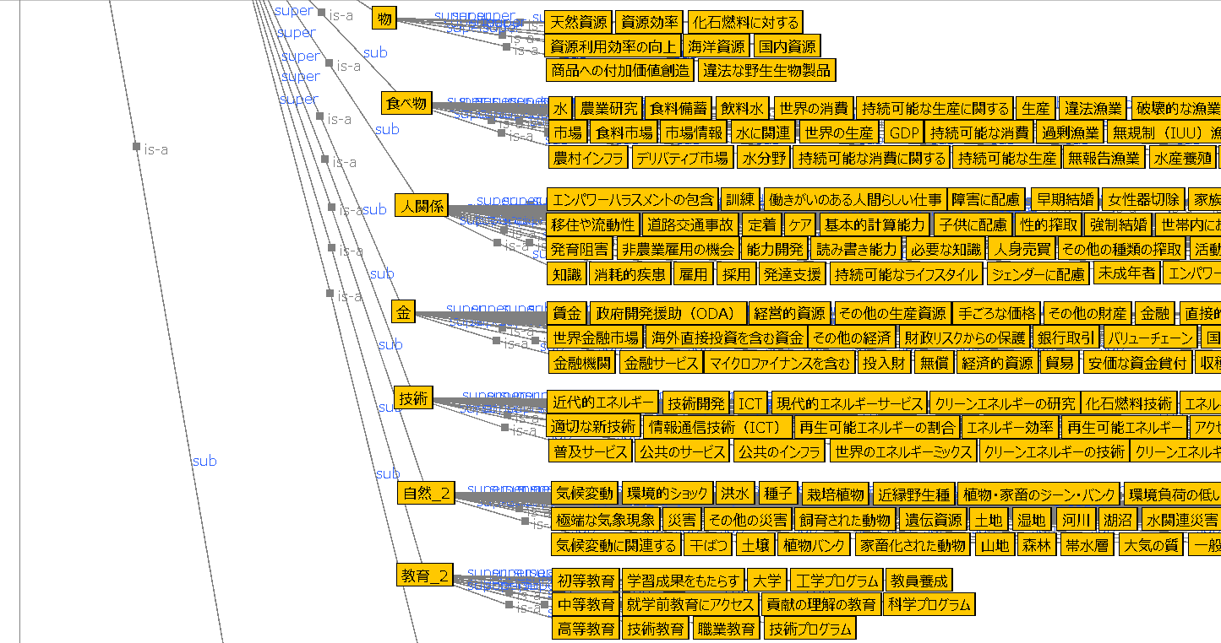

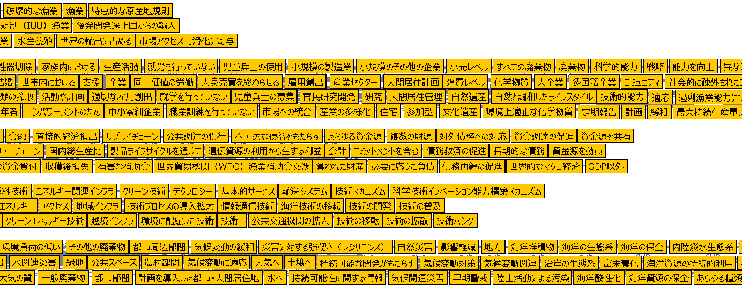

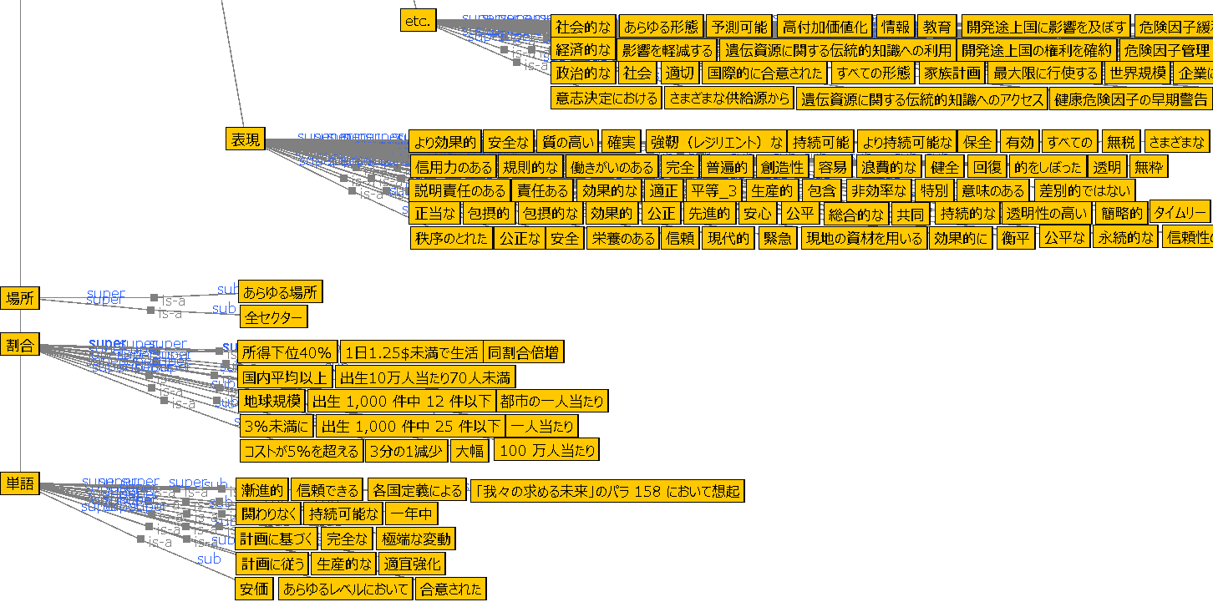

1~17


